상품제안서
락앤락 메탈범퍼 텀블러 | 상품코드: F15035

 |  |  |  |  |  |  | 02-412-0044 | www.easy1.co.kr
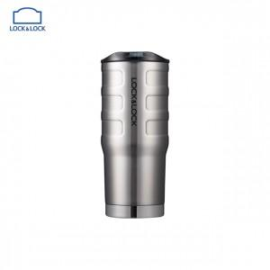 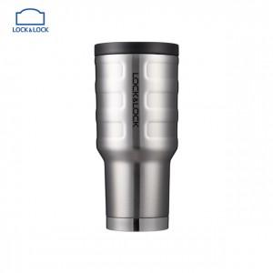

【상세/제작정보】 | 자동차 범퍼에서 영감을 받은 유니크한 디자인

【인쇄/포장옵션】 | 실크, 레이저 / 포장지포장

【공급단가】 | 수량 | 50~ | 100~ | 500~ | 1,000~ | 2,000~
*VAT별도 | 550ml | 17,080원 | 16,810원 | 16,400원 | 15,990원 | 15,720원
 | 580ml | 21,000원 | 20,660원 | 20,160원 | 19,650원 | 19,320원

【상품 URL】 | https://dev.easy1.co.kr:443/src/goods_detail.php?gdno=15035

